user_stories
 |  |  |  | 5w1h | Information | Q&A
 |  |  |  | Object | Thêm mới danh mục sản phẩm để có thể gom nhóm thông tin sản phẩm
User story 1: Là người quản trị hệ thống, tôi muốn thêm mới danh mục sản phẩm để có thể gom nhóm thông tin sản phẩm. AC: - Admin nhập và thêm danh mục sản phẩm thành công vào hệ thống - Cho phép Admin xoá nội dung đã nhập trên màn hình - Các trường thông tin trên màn hình nhập phải thỏa mãn điều kiện ràng buộc dưới đây |  |  |  | What - là cái gì? | Thêm mới danh mục sản phẩm | - Tên danh mục có được nhập kí tự số vào không? - Các kí tự đặc biệt là kí tự nào? - Có cho phép sử dụng khoảng trắng trong tên danh mục không? Nếu có mà nhập toàn khoảng trắng trong tên danh mục có được không? - Tên danh mục có hỗ trợ TV có dấu hay không dấu?
Màn hình | Trường thông tin | Điều kiện ràng buộc | Nội dung thông báo | Who - cho ai là người sử dụng | Người quản trị hệ thống | - Ai là người được phân quyền sử dụng chức năng này? - Nếu không có tài khoản có được sử dụng không? - Có lưu lại log ai là người tạo thêm danh mục sản phẩm không?
Title màn hình - Thêm mới danh mục | Tên danh mục | Bắt buộc nhập | Yêu cầu nhập từ 3 đến 50 kí tự | Why - tại sao lại cần thêm mới mục này? | - | - Tại sao lại không phân biệt hoa thường? Nếu user muốn đổi từ "điện thoại" sang "Điện thoại" cho giao diện đẹp hơn thì sao? - Tại sao lại giới hạn số kí tự từ 3 trở lên?
 |  | Độ dài từ 3 đến 50 kí tự, cho phép nhập các kí tự đặc biệt | Yêu cầu nhập từ 3 đến 50 kí tự | When - khi nào thì cần sử dụng? | Khi muốn gom nhóm thông tin sản phẩm | - Khi nào hệ thống kiểm tra trùng tên - real-time hay sau khi ấn "Process" - Nếu click "Process" nhiều lần thì hệ thống có ghi nhận nhiều bản ghi không? hay ghi nhận lần cuối cùng và 1 bản ghi duy nhất? - Khi click "Reset" thì hệ thống có hiển thị Xác nhận reset trước khi thực hiện không? - Khi nhập quá số lượng kí tự thì có hiện thông báo luôn khi chạm tới ngưỡng 50 không?
 |  | Tên danh mục không được trùng với tên danh mục đã tồn tại trong DB, không phân biệt hoa thường. | Tên danh mục đã tồn tại | Where - được sử dụng ở đâu? hay hiển thị ở đâu? | Trên màn hình - mục "Thêm danh mục mới" | - Thông báo lỗi ở đâu? - Sau khi tạo xong danh mục mới sẽ hiển thị ở đâu? user tìm kiếm ở mục nào?
 |  |  |  | How - Hoạt động như thế nào? | - Cho phép Admin nhập - thêm danh mục vào hệ thống - Cho phép Admin xoá nội dung đã nhập trên màn hình - Thông tin nhập phải thoả mãn điều kiện ràng buộc | - Nếu nhập 2 kí tự + space thì có tính là 3 kí tự không? - Nếu đang thực hiện "Process" mà ngắt kết nối mạng thì sẽ như thế nào?

User story 2: Add product Là người quản trị hệ thống, tôi muốn thêm mới sản phẩm để người dùng có thể chọn mua hàng. AC: - Admin nhập và thêm sản phẩm thành công vào hệ thống - Cho phép Admin clear nội dung đã nhập trên màn hình - Các trường thông tin trên màn hình nhập phải thỏa mãn điều kiện ràng buộc dưới đây:
Màn hình | Trường thông tin | Điều kiện ràng buộc | Nội dung thông báo | 5w1h | Information | Q&A
Title màn hình - Thêm mới sản phẩm | Tiêu đề | Bắt buộc nhập | Yêu cầu nhập từ 3 đến 50 kí tự | Objective | Thêm sản phẩm mới để người dùng có thể chọn mua hàng
 |  | Độ dài từ 3 đến 50 kí tự, cho phép nhập các kí tự đặc biệt | Yêu cầu nhập từ 3 đến 50 kí tự | What - thêm cái gì? | Thêm sản phẩm mới vào hệ thống | - Thông tin cần tạo mới bao gồm những gì? - Tiêu đề và danh mục có được trùng nhau không?
 |  | Tiêu đề không được trùng với tiêu đề SP đã tồn tại trong DB, không phân biệt hoa thường. | Tên sản phẩm đã tồn tại | Who - dành cho ai? | người quản trị hệ thống | Ngoài admin thì ai có thể có quyền truy cập và thêm mới sản phẩm
 | Danh mục | Bắt buộc nhập | Yêu cầu chọn trường này | Why - tại sao lại cần phải tạo thêm mục mới này? | Để người dùng có thể dễ dàng chọn mua hàng
 | Giới thiệu | Bắt buộc nhập | Yêu cầu nhập từ 10 đến 50 kí tự | When - khi nào thì cần sử dụng tính năng này? | Khi muốn thêm sản phẩm mới
 |  | Độ dài từ 10 đến 50 kí tự, cho phép nhập các kí tự đặc biệt. | Yêu cầu nhập từ 10 đến 50 kí tự | Where - tính năng này sẽ được hiện ở đâu? | Các thông tin cần điền hiện trên màn hình | - Sau khi tạo thành công thì data sẽ được lưu ở đâu? - Nếu điền sai thì thông báo lỗi sẽ hiện ở đâu?
 | Chi tiết | Không bắt buộc nhập |  | How - cách sử dụng tính năng như thế nào?
 |  | Độ dài từ 10 đến 100 kí tự, cho phép nhập các kí tự đặc biệt. | Yêu cầu nhập từ 10 đến 100 kí tự
 | Sản phẩm nổi bật | Không bắt buôc
 | Giá | Bắt buộc nhâp | Yêu cầu chỉ nhập số nguyên dương từ 3 đến 10 kí tự.
 |  | Chỉ nhập số nguyên dương | Yêu cầu chỉ nhập số nguyên dương từ 3 đến 10 kí tự.
 |  | Độ dài từ 3 đến 10 kí tự | Yêu cầu chỉ nhập số nguyên dương từ 3 đến 10 kí tự.
 |  | Nếu dãy số bắt đầu từ số 0, thì hệ thống tự động bỏ số 0 ở đầu dãy số.
 | Phần trăm giảm giá | Không bắt buộc nhập
 |  | Chỉ cho cho phép nhập số nguyên dương | Yêu cầu chỉ nhập số nguyên dương từ 1 đến 2 kí tự
 |  | Độ dài 2 chữ số | Yêu cầu chỉ nhập số nguyên dương từ 1 đến 2 kí tự
 |  | Nếu dãy số bắt đầu từ số 0, thì hệ thống tự động bỏ số 0 ở đầu dãy số.
 | File upload | Chỉ Cho phép upload file ảnh: gif, jpg, png
 |  | Dung lượng file không quá 1M
 |  | Mỗi lần chỉ cho phép upload 1 file

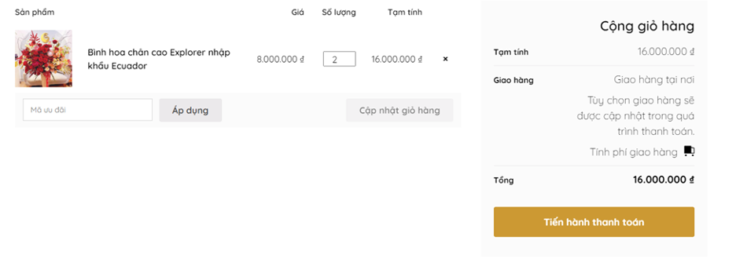
User Story 6 - Cập nhật giỏ hàng: Là người dùng tôi muốn thêm, cập nhật sản phẩm trong giỏ hàng AC: • Mỗi lần User đặt mua sẽ thêm 1 SP vào giỏ hàng • Cho phép User cập nhật số lượng (tăng hoặc giảm số lượng) của SP trong giỏ hàng • Cho phép User bỏ sản phẩm (xóa) ra khỏi giỏ hàng • Giỏ hàng phải hiển thị tổng tiền mà User phải thanh toán • Cho phép User nhập số lượng là số nguyên <= 200 sản phẩm. • Hiển thị error msg: “Số lượng không hợp lệ” khi nhập Qty invalid • Nếu User là khách hàng VIP, mỗi đơn hàng có giá trị >= 5M sẽ được giảm giá 30% • User là khách hàng thông thường, mỗi đơn hàng có giá trị >= 10M sẽ được giảm giá 20% • Nếu User có coupon sẽ được giảm 10% (được áp dụng đồng thời với chính sách giảm giá khác) • Nhập coupon không hợp lệ → thông báo msg “Coupon không hợp lệ”
 |  |  |  | 5w1h | Information | Q&A |  | R1 | R2 | R3 | R4 | R5 | R6 | R7 | R8 | R9 | R10 | R11 | R12 | R13 | R14 | R15 | R16
 |  |  |  | Objective | Cập nhật sản phẩm trong giỏ hàng |  | TK Vip? | T | T | T | T | T | T | T | T | F | F | F | F | F | F | F | F
 |  |  |  | Who | end user | chưa login thì có thêm sp vào giỏ hàng được không? nếu vẫn trình duyệt đó, và được thêm sp vào giỏ hàng, sau đó mới login thì giỏ hàng có giữ nguyên số lượng sp đã thêm trước đó hay không | Có coupon | T | T | T | T | F | F | F | F | F | F | F | F | T | T | T | T
 |  |  |  | What |  |  | >=5M | T | T | F | F | F | F | T | T | F | F | T | T | T | T | F | F
 |  |  |  | Why |  |  | >=10M | T | F | T | F | F | T | F | T | F | T | F | T | T | F | T | F
 |  |  |  | When |  | icon xoá sản phẩm ở đâu? | Action
 |  |  |  | Where |  | giỏ hàng ở đâu? => click icon giỏ hàng icon xoá sản phẩm ở đâu? | Giảm 30% (vip) | x
 |  |  |  | How |  | nếu nhập về số lượng 0 thì sẽ xoá sp khỏi giỏ hàng hay xử lý thế nào | Giảm 20% (thường)
 |  |  |  |  |  | giá có được cộng dồn không? | Giảm thêm 10% | x
 |  |  |  |  |  | khi cập nhật giỏ hàng/áp voucher thì tổng tiền có thay đổi real-time không hay phải load lại trang | Không giảm
 |  |  |  |  |  |  | Tổng giảm | 40%

User story 3: delete_product Là người quản trị hệ thống, tôi muốn xóa sản phẩm không còn kinh doanh nữa AC: - Khi thực hiện xóa, hệ thống sẽ confirm với người dùng “Bạn có chắc chắn xoá sản phẩm này không?” + Nếu chọn [OK] thì thực hiện xóa sản phẩm khỏi hệ thống + Nếu chọn [Cancel] thì đóng popup và active màn hình danh sách sản phẩm

5w1h | Information | Q&A
Objective | Xoá sản phẩm không còn kinh doanh nữa
What - muốn thêm tính năng gì? | Xoá sản phẩm | Xoá hẳn khỏi db hay chỉ ẩn trên FE
Why - tại sao lại muốn xoá | - | Lý do gì muốn xoá sản phẩm không còn kinh doanh nữa? Nếu xoá thì sau này muốn tạo lại sản phẩm y hệt thì có tạo được không?
When - khi nào thì xoá? | khi không còn kinh doanh sản phẩm đó nữa | Vậy nếu sản phẩm đó sau này muốn bán lại thì sao? Nếu sp đang ở trạng thái giao hàng thì có được xoá không? Trong TH sp đã hoàn thành và ở mục lịch sử giao hàng, sau khi thưc hiện xoá thì KH có xem lại được đơn hàng sản phẩm đó không
Where - xoá ở mục nào? | - | Sản phẩm được lưu ở danh mục nào? Sau khi xoá thì DB có xoá luôn không? Nếu sau này muốn tạo lại thì có tạo được không hay sẽ bị noti trùng sản phẩm đã từng tạo? Nút xoá sẽ nằm ở đâu?
Who - ai là người có quyền xoá? | admin | chỉ admin tổng hay các tài khoản quản lý cũng có quyền?
How - cách xoá như thế nào? | hệ thống cf với ng dùng "chắc chắn xoá" - ok => xoá khỏi hệ thống - cancel : đóng popup và active màn hình ds sản phẩm | - Nếu thực hiện xoá sản phẩm thì hệ thống sẽ xử lý các thông tin của sp như thế nào? (ảnh, lịch sử mua hàng, đánh giá khách hàng) - Có thực hiện xoá hàng loạt sản phẩm được không? Nếu có sẽ thực hiện như thế nào?

User Story 5: Là người dùng tôi muốn tìm kiếm sản phẩm để mua hàng AC: - Cho phép người dùng tìm kiếm chính xác hoặc tương đối theo tên SP. - Kết quả tìm kiếm được sắp xếp theo alphabet và được phân trang (9SP trên một trang). - Sản phẩm sau khi tìm kiếm sẽ hiển thị các thông tin: Ảnh sản phẩm, Tên sản phẩm, Giá sản phẩm, button Đặt mua

5W1H | Information | Q&A:
Objective : | tìm kiếm sản phẩm để mua hàng thuận tiện hơn
What | - Cho phép người dung tìm kiếm chính xác hoặc tương đối theo tên sản phẩm | - Tìm kiếm tương đối là gì? có dấu, không dấu, sai chính tả nhẹ, từ khoá, tìm kiếm theo category, suggestion, nhập nhiều từ khoá cùng lúc,..
Who : dành cho ai | user | - user mới hay user đã có tài khoản hay cả 2 được phép tìm kiếm
Why : tại sao phải thực hiện tính năng này | user dễ dàng tìm kiếm sản phẩm cần mua
When : sử dụng khi nào? | bất cứ khi nào cần tìm kiếm
Where : mục tìm kiếm sản phẩm hiển thị ở đâu? | - | - tìm kiếm trên homepage/giỏ hàng đối với giỏ hàng nhiều sản phẩm và muốn tìm lại sản phẩm đã chọn/ trạng thái đơn hàng (đã giao/đang giao/đã huỷ/...)
How : tìm kiếm sản phẩm như thế nào? hiện thị ra sao | - Sản phẩm sau khi tìm kiếm sẽ hiển thị các thông tin: Ảnh sản phẩm, tên sản phẩm, Giá sản phẩm, Button đặt mua - - Kết quả tìm kiếm được sắp xếp theo alphabet và được phân trang (9sp trên 1 trang) | - hiển thị sản phẩm theo thứ tự ưu tiên gì không? (lượt bán/giá/khoảng cách/...) - Nếu tên sp bắt đầu bằng kí tự đặc biệt thì sắp xếp thế nào? - Giá sản phẩm hiện là giá trước hay sau khi áp dụng voucher? - Có hiển thị % giảm giá không? - Ảnh sản phẩm bị lỗi thì có hiển thị ảnh mặc định không? và như thế nào? - Sản phẩm hết hàng (OOS) có hiển thị Button đặt mua không?

App: Game Candy Crush |  | Kỹ thuật testing được sử dụng
Tài liệu nghiệp vụ chi tiết chức năng: Hoán đổi và loại bỏ kẹo (Swap and Match) |  | Boundary Value Analysis (BVA - giá trị biên)
1. Mục đích |  | Apply trong TH số viên kẹo tối thiểu và tối đa được ghép hợp lệ
Cho phép người chơi hoán đổi vị trí 2 viên kẹo kề nhau trên bảng để tạo thành chuỗi 3 viên hoặc nhiều hơn cùng màu theo hàng hoặc cột. Chuỗi kẹo hợp lệ sẽ bị loại bỏ, điểm số được cộng, và các viên kẹo phía trên sẽ rơi xuống lấp đầy khoảng trống. Quá trình này có thể tạo ra chuỗi mới (combo). |  | State Transition Testing (Chuyển đổi trạng thái)
2. Phạm vi |  | Áp dụng cho các luồng: Chọn kẹo -> Hoán đổi kẹo ->Kiểm tra hợp lệ -> Nổ kẹo -> Rơi kẹo -> Combo
Áp dụng cho toàn bộ bảng kẹo trong mọi cấp độ. |  | Equivalence Partitioning (Phân vùng tương đương)
Áp dụng cho các loại kẹo thường và kẹo đặc biệt. |  | Áp dụng khi chia các loại kẹo : kẹo thường màu, kẹo gói, kẹo sọc, kẹo các màu để giảm số lượng bản ghi test nhưng vẫn cover được
3. Yêu cầu chức năng chi tiết |  | Error Guessing (Đoán lỗi)
3.1. Hoán đổi kẹo |  | Kiểm tra 1 số tình huống: hoán đổi kẹo khi kẹo đang rơi, chạm liên tục vào màn hình khi animation đang chạy, lỡ tay thoát khỏi màn hình game khi kẹo đang nổ, mất kết nối mạng khi đang nổ combo, có cuộc gọi tới khi đang chơi, ...
Điều kiện hoán đổi:
Hai viên kẹo phải kề nhau theo hàng hoặc cột (không hoán đổi chéo). |  | Business logic by function
Hoán đổi chỉ được phép nếu kết quả tạo thành chuỗi hợp lệ (ít nhất 3 viên cùng màu). |  | Hoán đổi kẹo
Luồng xử lý: |  | Chỉ swap được khi 2 viên kề nhau theo hàng/cột
Người chơi chọn viên kẹo thứ nhất. |  | Không swap chéo
Người chơi chọn viên kẹo thứ hai kề bên để hoán đổi. |  | Swap chuỗi hợp lệ với ít nhất 3 viên kẹo cùng màu
Hệ thống kiểm tra: |  | Swap không hợp lệ phải hoàn tác
Nếu hoán đổi tạo thành chuỗi hợp lệ, chuyển sang bước loại bỏ. |  | Có animation swap và reverse animation.
Nếu không, hoàn tác hoán đổi, trả về vị trí ban đầu. |  | B. Loại bỏ kẹo
Hiệu ứng: |  | Chuỗi ≥ 3 cùng màu theo hàng/cột.
Hiển thị animation hoán đổi kẹo. |  | Loại bỏ tất cả kẹo trong chuỗi.
Nếu hoán đổi không hợp lệ, animation hoán đổi đảo ngược. |  | 10 điểm / kẹo.
3.2. Loại bỏ kẹo |  | Có combo multiplier.
Điều kiện loại bỏ: |  | C. Rơi và sinh kẹo
Chuỗi gồm ít nhất 3 viên kẹo cùng màu theo hàng hoặc cột. |  | Candy phía trên rơi xuống.
Luồng xử lý: |  | Sinh kẹo mới ngẫu nhiên từ trên.
Xác định tất cả chuỗi hợp lệ trên bảng. |  | Tự kiểm tra match mới.
Loại bỏ tất cả viên kẹo trong chuỗi. |  | Lặp lại nếu có combo.
Cộng điểm cho người chơi theo số lượng kẹo loại bỏ. |  | D. Kẹo đặc biệt
Hiển thị hiệu ứng nổ, biến mất kẹo. |  | Match 4 → phá hàng/cột.
Điểm số: |  | Match 5 → phá toàn màu.
Mỗi viên kẹo loại bỏ: 10 điểm. |  | Kích hoạt khi swap hoặc kết hợp.
Combo (chuỗi liên tiếp): điểm tăng theo hệ số (ví dụ combo thứ 2 x1.5, combo thứ 3 x2,...).
3.3. Rơi kẹo và lấp đầy khoảng trống
Luồng xử lý:
Các viên kẹo phía trên rơi xuống để lấp đầy vị trí trống.
Vị trí trống trên cùng sẽ được sinh ra viên kẹo mới ngẫu nhiên.
Kiểm tra chuỗi mới sau khi rơi kẹo.
Nếu có chuỗi mới, lặp lại quy trình loại bỏ và rơi kẹo (combo).
Nếu không, kết thúc lượt chơi.
Hiệu ứng:
Animation rơi kẹo mượt mà.
Hiện kẹo mới xuất hiện từ trên xuống.
3.4. Tạo và sử dụng kẹo đặc biệt
Tạo kẹo đặc biệt:
Chuỗi 4 viên: tạo kẹo phá hủy hàng hoặc cột.
Chuỗi 5 viên: tạo kẹo phá hủy toàn bộ viên kẹo cùng màu trên bảng.
Sử dụng kẹo đặc biệt:
Kích hoạt khi hoán đổi hoặc kết hợp với kẹo đặc biệt khác.
Hiệu ứng phá hủy theo loại kẹo đặc biệt.

user_stories_API
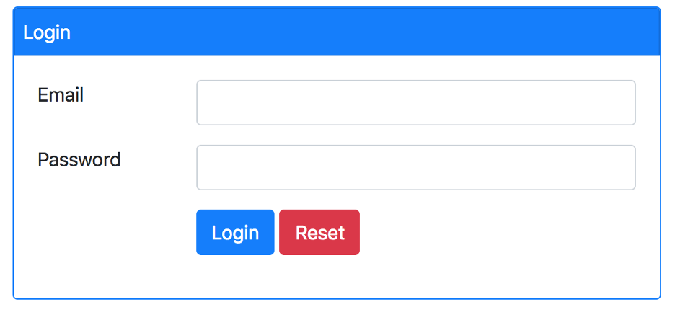
Swagger documentation
https://x8ki-letl-twmt.n7.xano.io/api:7Cz-Ytsd#/

I. Tài liệu Yêu cầu Nghiệp vụ (User-Centric) — Chức năng Xem Danh sách Sản phẩm |  |  | 5W1H | Content | Q&A
1. Mục tiêu |  |  | Objective | Cung cấp cho người dùng khả năng xem dssp trong hệ thống, có thể duyệt qua các trang sp với số lượng sp hiển thị trên mỗi trang được tuỳ chỉnh
Cung cấp cho người dùng khả năng xem danh sách các sản phẩm hiện có trong hệ thống một cách dễ dàng, có thể duyệt qua các trang sản phẩm với số lượng sản phẩm hiển thị trên mỗi trang được tùy chỉnh. |  |  | What | Chức năng xem danh sách sản phẩm, thông tin sản phẩm hiển thị bao gồm:
2. Đối tượng người dùng |  |  |  | - tên sản phẩm, giá bán, danh mục sản phẩm, mô tả sp, hình ảnh đại diện sp
Người dùng đã đăng nhập vào hệ thống (khách hàng, nhân viên bán hàng, quản trị viên). |  |  |  | - User có thể tuỳ chỉnh số lượng sp trên mỗi trang để xem
Người dùng mong muốn tìm kiếm và xem thông tin tổng quan về các sản phẩm. |  |  | Who | User đã đăng nhập vào hệ thống (KH, nvbh, quản trị viên)
3. Mô tả chức năng |  |  |  | Nếu chưa đăng nhập hệ thống sẽ yc đăng nhập trước khi truy cập
3.1. Xem danh sách sản phẩm |  |  | When | Bất cứ khi nào user muốn tìm kiếm và xem thông tin về sản phẩm
Người dùng có thể truy cập vào trang hoặc giao diện hiển thị danh sách sản phẩm. |  |  | Where
Danh sách sản phẩm sẽ được hiển thị theo từng trang (phân trang). |  |  | Why
Mỗi trang sẽ hiển thị một số lượng sản phẩm cố định (mặc định là 20 sản phẩm). |  |  | How
Người dùng có thể chuyển sang trang tiếp theo hoặc trang trước đó để xem thêm sản phẩm.
3.2. Thông tin sản phẩm hiển thị
Mỗi sản phẩm trong danh sách sẽ hiển thị các thông tin cơ bản sau:
· Tên sản phẩm
· Giá bán
· Danh mục sản phẩm
· Mô tả ngắn gọn (nếu có)
· Hình ảnh đại diện sản phẩm (nếu có)
3.3. Tùy chỉnh số lượng sản phẩm trên mỗi trang
Người dùng có thể lựa chọn số lượng sản phẩm muốn xem trên mỗi trang (ví dụ: 10, 20, 50).
Hệ thống sẽ cập nhật lại danh sách sản phẩm tương ứng với lựa chọn này.
4. Yêu cầu nghiệp vụ
Chỉ những người dùng đã đăng nhập mới được phép xem danh sách sản phẩm.
Nếu người dùng chưa đăng nhập, hệ thống sẽ yêu cầu đăng nhập trước khi truy cập.
Danh sách sản phẩm phải được tải lên nhanh chóng, hỗ trợ phân trang để tránh tải quá nhiều dữ liệu cùng lúc.
Thông tin sản phẩm phải chính xác, cập nhật theo dữ liệu mới nhất từ hệ thống.
Giao diện phân trang phải rõ ràng, dễ sử dụng, có hiển thị số trang hiện tại, tổng số sản phẩm, và số sản phẩm trên mỗi trang.
5. Kết quả mong đợi
Người dùng có thể dễ dàng duyệt qua toàn bộ sản phẩm mà không bị quá tải thông tin.
Thông tin sản phẩm hiển thị đầy đủ và rõ ràng giúp người dùng đưa ra quyết định mua hàng hoặc quản lý sản phẩm hiệu quả.
Trải nghiệm người dùng mượt mà, không bị gián đoạn do tải dữ liệu lớn.
6. Các trường hợp đặc biệt
Nếu không có sản phẩm nào trong hệ thống, hiển thị thông báo rõ ràng: "Hiện chưa có sản phẩm nào."
Nếu người dùng nhập sai hoặc vượt quá giới hạn số trang/số lượng sản phẩm trên trang, hệ thống sẽ tự động điều chỉnh về giá trị hợp lệ hoặc hiển thị cảnh báo phù hợp.
II. Dưới đây là tài liệu yêu cầu nghiệp vụ theo hướng người dùng cho chức năng **Thêm sản phẩm mới** |  |  | 5W1H | Content | Q&A
1. Mục tiêu |  |  | Objective | Cho phép người dùng thêm sản phẩm mới vào hệ thống thông qua giao diện nhập liệu hoặc công cụ quản trị
Cho phép người dùng có quyền thêm sản phẩm mới vào hệ thống thông qua giao diện nhập liệu hoặc công cụ quản trị, nhằm cập nhật danh mục sản phẩm một cách nhanh chóng và chính xác. |  |  | What | Chức năng thêm mới sản phẩm vào hệ thống, thông tin sản phẩm nhập vào sẽ bao gồm: - Tên sản phẩm, danh mục sp, giá, mô tả chi tiết, url hình ảnh sp
2. Đối tượng người dùng |  |  | Who | User đã đăng nhập và có quyền thêm sản phẩm
- Người dùng đã đăng nhập và có quyền thêm sản phẩm (ví dụ: quản trị viên, nhân viên quản lý sản phẩm). |  |  | When
- Người dùng mong muốn nhập thông tin sản phẩm mới để cập nhật lên hệ thống. |  |  | Where | Nếu dữ liệu hợp lệ, hệ thống sẽ lưu thông tin sp mới vào DB, tgian tạo được ghi lại tự động
3. Mô tả chức năng |  |  | Why
3.1. Nhập thông tin sản phẩm |  |  | How
Người dùng sẽ cung cấp các thông tin bắt buộc và tùy chọn về sản phẩm mới bao gồm:
- Tên sản phẩm (bắt buộc): Tên duy nhất, không được để trống.
- Danh mục sản phẩm (bắt buộc): Chọn từ danh mục có sẵn.
- Giá sản phẩm (bắt buộc): Giá bán, phải là số dương hoặc bằng 0.
- Mô tả chi tiết sản phẩm (tùy chọn): Thông tin mô tả thêm về sản phẩm.
- URL hình ảnh sản phẩm (tùy chọn): Đường dẫn đến hình ảnh đại diện của sản phẩm.
3.2. Kiểm tra hợp lệ dữ liệu đầu vào
- Hệ thống sẽ kiểm tra xem tên sản phẩm có được nhập hay không. Nếu trống, cảnh báo lỗi yêu cầu nhập tên sản phẩm.
- Giá sản phẩm phải là số không âm. Nếu không hợp lệ, cảnh báo lỗi yêu cầu nhập giá hợp lệ.
3.3. Lưu thông tin sản phẩm
- Nếu dữ liệu hợp lệ, hệ thống sẽ lưu thông tin sản phẩm mới vào cơ sở dữ liệu.
- Thời gian tạo sản phẩm được ghi lại tự động.
3.4. Phản hồi sau khi thêm sản phẩm
- Hệ thống trả về thông báo xác nhận thành công: "Product added successfully."
- Trả về thông tin chi tiết của sản phẩm vừa được thêm.
4. Yêu cầu nghiệp vụ
- Người dùng phải đăng nhập và có quyền hợp lệ mới được phép thêm sản phẩm.
- Tên sản phẩm không được để trống.
- Giá sản phẩm phải là số dương hoặc bằng 0.
- Các trường mô tả và hình ảnh là tùy chọn, có thể bỏ trống.
- Thời gian tạo sản phẩm được hệ thống tự động ghi nhận.
- Thông báo lỗi cần rõ ràng, giúp người dùng dễ dàng sửa chữa khi nhập sai.
5. Kết quả mong đợi
- Người dùng có thể thêm sản phẩm mới nhanh chóng và dễ dàng.
- Hệ thống đảm bảo dữ liệu nhập vào hợp lệ trước khi lưu.
- Khi thêm thành công, người dùng nhận được xác nhận kèm thông tin sản phẩm mới.
- Tránh được các lỗi do nhập thiếu hoặc sai dữ liệu.
6. Các trường hợp đặc biệt
- Nếu người dùng không nhập tên sản phẩm, hệ thống sẽ hiển thị lỗi: "Product name is required."
- Nếu người dùng nhập giá sản phẩm nhỏ hơn 0, hệ thống sẽ hiển thị lỗi: "Product price must be a positive number."
- Nếu có lỗi khác trong quá trình lưu dữ liệu, hệ thống sẽ thông báo lỗi phù hợp.
III. Login
User story: Là một admin của trang thương mại điện tử Thế giới di động, tôi muốn login vào trang quản trị để quản lý nội dung của ứng dụng.
AC:
Nếu nhập đúng Email và Password, Hệ thống cho phép user truy cập vào trang quản trị.
2. Nếu nhập sai hệ thống thông báo lỗi
- Nhập email không tồn tại: Email không tồn tại trong hệ thống
- Nhập Password không đúng: Password không đúng
- Các trường hợp sai định dạng được mô tả như sau:
No. | Field | Format | Message lỗi
1 | Địa chỉ email | Bắt buộc nhập | Đây là trường bắt buộc
 |  | -Email phải có chữ @ | Email bạn nhập không phải là email hợp lệ
 |  | Email phải có định dạng xxx@xxx.xxx | Email bạn nhập không phải là email hợp lệ
2 | Mật khẩu | Bắt buộc nhập | Đây là trường bắt buộc

Final test
 | Final Test |  | Answer
 | 1: What is the KEY difference between black-box and white box testing? |  | A
 | A. Black box is functional; white box is structural
 | B. Black box is functional; white box is non-functional
 | C. Black box has a wider statement cover age than white box
 | D. Black box can only be performed after white box
 | 2: Important consequences of the impossibility of complete testing are |  | D
 | A. We can never be certain that the program is bug free.
 | B. We have no definite stopping point for testing, which makes it easier for some managers to argue for very little testing.
 | C. We have no easy answer for what testing tasks should always be required, because every task takes time that could be spent on other high importance tasks.
 | D. All of the above.
 | 3: The main focus of acceptance testing is: |  | D
 | A. Finding faults in the system
 | B. Ensuring that the system acceptable to all users
 | C. Testing the system with other systems
 | D. Testing for a business perspective
 | 4: The difference between re-testing and regression testing is: |  | A
 | A. Re-testing is running a test again; regression testing looks for unexpected side effects
 | B. Re-testing looks for unexpected side effects; regression testing is repeating those tests
 | C. Re-testing is done after faults are fixed; regression testing is done earlier
 | D. Re-testing is done by developers, regression testing is done by independent testers
 | 5: Which of the following is the task of a Tester? |  | B
 | i. Interaction with the Test Tool Vendor to identify best ways to leverage test tool on the project.
 | ii. Prepare and acquire Test Data
 | iii. Implement Tests on all test levels, execute and log the tests.
 | iv. Create the Test Specifications
 | A. i, ii, iii is true and iv is false
 | B. ii,iii,iv is true and i is false
 | C. i is true and ii,iii,iv are false
 | D. iii and iv is correct and i and ii are incorrect
 | 6: Which test levels are USUALLY included in the common type of V-model? |  | B
 | A. Integration testing, system testing, acceptance testing and regression testing
 | B. Component testing, integration testing, system testing and acceptance testing
 | C. Incremental testing, exhaustive testing, exploratory testing and data driven
 | D. Alpha testing, beta testing, black box testing and white box
 | 7: Which of the following is a characteristic of good testing in any life cycle model? |  | C
 | A. All document reviews involve the development team.
 | B. Some, but not all, development activities have corresponding test activities.
 | C. Each test level has test objectives specific to that level.
 | D. Analysis and design of tests begins as soon as development is complete.
 | 8: Non-functional system testing includes: |  | B
 | A. Testing to see where the system does not function properly
 | B. Testing quality attributes of the system including performance and usability
 | C. Testing a system feature using only the software required for that function
 | D. Testing for functions that should not exist.
 | 9: Which of the following is part of system testing: |  | D
 | A. Performance, load and stress testing
 | B. Requirements based testing
 | C. Usability testing
 | D. All of the above are true
 | 10. If you are flying with an economy ticket, there is a possibility that you may get upgraded to business class, especially if you hold a gold card in the airline’s frequent flyer program. If you don’t hold a gold card, there is a possibility that you will get ‘bumped’ off the flight if it is full and you check in late. Three tests have already been run: |  |  |  | R1 | R2 | R3 | R4 | R5 | R6 | R7 | R8
 | Test 1: Gold card holder who gets upgraded to business class |  |  | Gold card? | T | T | T | T | F | F | F | F
 | Test 2: Non-gold card holder who stays in economy |  |  | Full? | T | T | F | F | F | F | T | T
 | Test 3: A person who is bumped from the flight |  |  | Check in late? | T | F | T | F | F | T | F | T
 | What additional tests would be needed to achieve 100% decision coverage? |  |  | Upgrade business class |  |  |  | x | x
 | A. A gold card holder who stays in economy and a non-gold card holder who gets upgraded to business class. |  |  | Economy class | x | x | x |  | x | x | x
 | B. A gold card holder and a non-gold card holder who are both upgraded to business class. |  |  | Bumped |  |  |  |  |  |  |  | x
 | C. A gold card holder and a non-gold card holder who both stay in economy class. |  |  |  | add-in | add-in | add-in | test 1 | test 2 add-in upgrade business class | test 2 | test 2 | test 3
 | D. A gold card holder who is upgraded to business class and a non-gold card holder who stays in economy class.

 | II Cho bảng "customers" với các trường: "id", "name" và "email", và bảng "orders" với các trường: "id", "customer_id", "order_date" và "total”. Viết truy vấn SQL để lấy danh sách khách hàng đã đặt hàng nhưng chưa từng đặt đơn hàng nhiều hơn 100$ |  |  | customer_table | id | name | email
 | select c.*, customer_id, order_date, total from customer c join orders o on c.id = o.id where total <= 100$ |  |  | orders_table | id | customer_id | order_date | total

 | III. Viết TCs

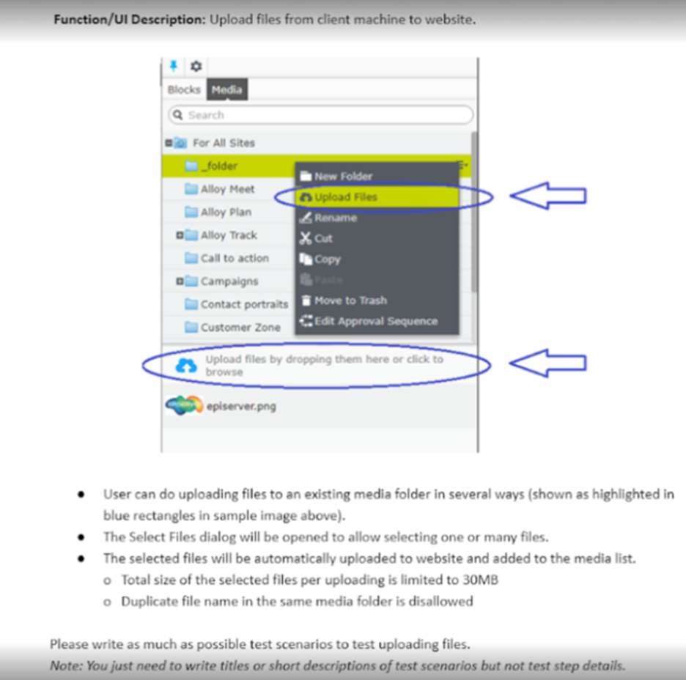
 |  |  | Các kỹ thuật test sẽ được sử dụng trong viết Test case cho "Upload files"
 |  |  |  | Phân tích giá trị biên (Boundary Value Analysis)
 |  |  |  | Áp dụng cho requirement: Total size of the selected files per uploading is limited to 30MB
 |  |  |  | Mục tiêu: Kiểm tra các giá trị tại ngưỡng giới hạn để tìm lỗi (lỗi thường xảy ra tại biên).
 |  |  |  | Các điểm cần test:
 |  |  |  |  | 29.9 MB: Cận dưới (Kỳ vọng: Pass).
 |  |  |  |  | 30.0 MB: Ngay tại biên (Kỳ vọng: Pass).
 |  |  |  |  | 30.1 MB: Cận trên (Kỳ vọng: Fail).
 |  |  |  | Phân vùng tương đương
 |  |  |  | Phân vùng dung lượng | Nhóm hợp lệ : 0-30MB
 |  |  |  |  | Nhóm không hợp lệ: >30MB
 |  |  |  | Phân vùng định dạng file
 |  |  |  |  | Nhóm ảnh (png, jpg)
 |  |  |  |  | Nhóm file (docx, pdf, excel,..)
 |  |  |  |  | Nhóm không được phép upload
 |  |  |  | Bảng quyết định (Decision table)
 |  |  |  | Apply for requirement: Duplicate file name in the same media folder is disallowed
 |  |  |  |  | R1 | R2 | R3 | R4
 |  |  |  | File đã được upload | T | T | F | F
 |  |  |  | File có dung lượng <= 30Mb | T | F | F | T
 |  |  |  | Action | Fail | Fail | Fail | Upload

 |  |  |  | Kiểm thử dựa trên kịch bản (Scenario Testing/ Use case testing)
 |  |  |  | Mô tả các bước để upload files:
 |  |  |  |  | Scenario 1: Click "Folder" -> Select 'Upload files'
 | Content | Q&A |  |  | Scenario 2: Drag & drop vào vùng Dropzone
Objective | Upload file từ thiết bị của khách hàng lên website |  |  |  | Scenario 3: Click vào Dropzone để mở Browse dialog -> select file to upload
What - tính năng này là gì? dùng để làm gì? | Tính năng Upload file - cho phép upload media file lên website khi cần - File upload không được vượt quá 30mb/uploading - Nếu file đã upload mà trùng tên thì sẽ không được phép upload | File sẽ bao gồm những thông tin gì? định dạng file là gì? Các thông báo lỗi sẽ hiển thị nội dung ntn khi upload file sai điều kiện |  | Kiểm thử lỗi dự đoán
Why - tại sao lại cần upload file? | - | Tại sao lại cần tính năng này? Tại sao lại limit 30Mb và không được trùng tên? |  |  | Tên file chứa ký tự đặc biệt cực đoan (ví dụ: ../, %20, &). Tải lên nhiều file cùng lúc nhưng chỉ có 1 file bị trùng tên (xem hệ thống xử lý các file còn lại như thế nào). Mất mạng khi đang tải được 50% file 30MB.
When - khi nào thì dùng? | - | Khi nào có thể sử dụng tính năng này? |  | Kiểm thử giao diện (UI Testing)
Where - upload file ở mục nào? lưu trữ ở đâu? | File sẽ được upload và lưu ở 'Existing media folder' bằng cách mở 'Folder' -> 'upload files' | File được lưu trữ ở đâu sau khi upload lên? có được bảo mật hay không? Dropzone nằm ở đâu? Khi kéo thả file thì file sẽ hiện ở đâu? |  |  | Kiểm tra các thành phần trực quan được chỉ định trong hình Kiểm tra vị trí và hiển thị của dòng chữ "Upload files by dropping them here...". Kiểm tra menu chuột phải có hiển thị đúng option "Upload Files" khi click vào thư mục hay không.
Who - ai là người có quyền truy cập và upload file? | user | Ai là người có quyền được upload file? Sau khi file được upload thì ai là người có quyền view file?
How - cách upload file như thế nào? | Tổng dung lượng file được chọn upload lên không vượt quá 30Mb Không cho phép upload các file có cùng tên đã tồn tại trong folder Có thể chọn upload file hoặc kéo thả file | Hệ thống xử lý trùng file như thế nào? Dựa trên file name hay cả nội dung? Có alert về lỗi với nội dung như thế nào? Tốc độ upload file hiển thị ntn? Làm thế nào để cancel upload file? Nếu drag & drop file thì muốn xoá file như thế nào? có xoá được không? File upload lên rồi có xoá được không? File trùng được xác định nằm trong cùng 1 folder hay có thể khác folder?

